FRAG.
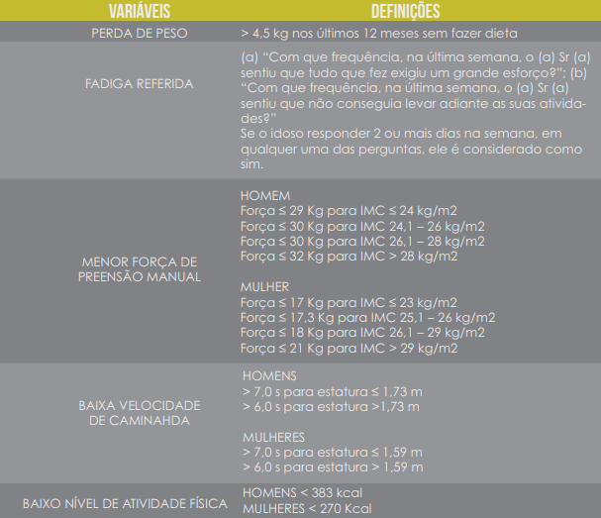
AVALIAÇÃO DE FRAGILIDADE | ESTATURA | PESO (KG) | IMC
 | 1.5 | 59 | 26.2
Materiais: cone, cronômetro, dinamômetro de preensão manual, trena | RESPOSTA | PONTUAÇÃO | DATA
1) Nos últimos 12 meses o Sr (a) tem diminuído de peso sem fazer nenhuma dieta? Quantos kg?
2) a)Com que frequência, na última semana, o Sr (a) sentiu que tudo que fez exigiu um grande esforço?
b) Com que freqência, na última semana, o Sr (a) sentiu que não conseguia levar adiante as suas coisas?
3) Força de preensão manual (HOMEM)
Força de preensão manual (MULHER)
4) Teste de caminhada habitual (4,5 metros) Tempo (HOMEM)
Teste de caminhada habitual (4,5 metros) Tempo (MULHER)
5) IPAQ (autorrelato de caminhada, atividades moderadas e atividades vigorosas) Kcal (HOMEM) |  |  |  | Caminhada |  |  | Atividade moderada |  |  | Atividade vigorosa
IPAQ (autorrelato de caminhada, atividades moderadas e atividades vigorosas) Kcal (MULHER) |  |  |  | Dias da semana | Minutos por dia | METs | Dias da semana | Minutos por dia | METs | Dias da semana | Minutos por dia | METs | METs Total | KCAL
CLASSIFICAÇÃO | NÃO FRÁGIL | 0 |  |  |  | 0 |  |  | 0 |  |  | 0 | 0 | 0

AVD
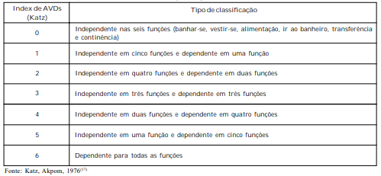
INDEPENDÊNCIA NAS ATIVIDADES DE VIDA DIÁRIA (AVD) - KATZ
 |  |  |  |  | DATA
Banho - banho de leito, banheira ou chuveiro
Não recebe assistência |  | Recebe assistência apenas para uma parte do corpo |  | Recebe assistência em mais de uma parte do corpo

Independente:
Vestir - pega roupa no armário e veste, incluindo roupas íntimas, roupas externas e fechos e cintos
Não recebe assistência |  | Assistência apenas para amarrar os sapatos
 |  |  |  | Recebe assistência para pegar as roupas
 |  |  |  | ou para vestir-se ou permanece parcial ou
 |  |  |  | totalmente despido
Independente:
Ir ao banheiro - dirige-se ao banheiro para urinar ou evacuar: faz sua higiene e se veste depois

Não recebe assistência |  | Recebe assistência para ir ao banheiro ou para |  | Não vai ao banheiro para urinar ou evacuar
(pode utilizar objetos de apoio, comadre ou urinol |  | higienizar-se ou para vestir-se após as eliminações
à noite, esvaziando pela manhã) |  | ou para usar o urinol à noite
Independente:
Transferência
Deita-se e levanta-se da cama ou da cadeira
sem assistência (pode utilizar um objeto |  | Deita-se e levanta-se da cama ou da cadeira |  | Não sai da cama
de apoio como bengala ou andador) |  | com auxílio

Independente:
Continência
Tem controle sobre as funções de urinar e evacuar
 |  | Perdas urinárias ou fecais ocasionais ("acidentes") |  | Supervisão para controlar urina e fezes,
 |  |  |  | utiliza cateterismo ou é incontinente

Independente:
Alimentação
Não recebe assistência
 |  | Assistência apenas para cortar carne ou passar |  | Recebe assistência para se alimentar ou é
 |  | manteiga no pão |  | alimentado parcial ou totalmente por sonda
 |  |  |  | enteral ou parenteral
Independente:

 | INDEPENDENTE EM |  | FUNÇÕES E DEPENDENTE EM | FUNÇÕES

EQUIL.
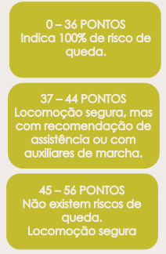
TESTE DE EQUILÍBRIO DE BERG 1
DESCRIÇÃO DOS ITENS | PONTUAÇÃO (0-4) | DATA
1. Sentado para em pé | 4
2. Em pé sem apoio | 4
3. Sentado sem apoio | 4
4. Em pé para sentado | 4
5. Transferências | 4
6. Em pé com os olhos fechados | 4
7. Em pé com os pés juntos | 4
8. Reclinar a frente com os braços estendidos | 4
9. Apanhar objeto do chão | 4
10. Virando-se para olhar para trás | 4
11. Girando 360° | 4
12. Colocar os pés alternadamente sobre um banco
13. Em pé com um pé em frente ao outro
14. Em pé apoiado em um dos pés
TOTAL | 44
LOCOMOÇÃO SEGURA (RECOMENDA-SE ASSISTÊNCIA OU AUXILIXARES DE MARCHA)

COG.
MINI EXAME DO ESTADO MENTAL - MINI MENTAL 1
 |  |  | DATA |  | ESCOLARIDADE EM ANOS: | 10
1. Orientação temporal (0-5 pontos) |  |  | PONTUAÇÃO | 2. Orientação espacial (0-5 pontos) |  | PONTUAÇÃO
Em que dia estamos? |  |  |  | Onde estamos?
ANO |  |  | 1 | ESTADO |  | 1
SEMESTRE |  |  |  | CIDADE
MÊS |  |  |  | BAIRRO
DIA |  |  |  | RUA
DIA DA SEMANA |  |  |  | LOCAL
TOTAL: |  |  | 1 | TOTAL: |  | 1
3. Repita as palavrasl (0-3 pontos)
CANECA |  |  |  |  |  | 1
TIJOLO |  |  |  |  |  | 1
TAPETE |  |  |  |  |  | 1
TOTAL: |  |  |  |  |  | 3
4. Para o idoso que faz cálculos (0-5 pontos) |  |  | PONTUAÇÃO | 4. Para o idoso alfabetizado (0-5 pontos) |  | PONTUAÇÃO
Peça ao idoso que realize os cálculos abaixo de cabeça |  |  |  | Peça ao idoso que soletre a palavra MUNDO de trás para frente
Quanto é 100-7? |  | R: 93 | 1 | O |  | 1
Quanto é 93-7? |  | R: 86 |  | D
Quanto é 86-7 |  | R: 79 |  | N
Quanto é 79-7? |  | R: 72 |  | U
Quanto é 72-7? |  | R: 65 |  | M
TOTAL: |  |  | 1 | TOTAL: |  | 1
5. Memorização (0-3 pontos) |  |  |  |  |  | PONTUAÇÃO
Peça ao idoso que repita as palavras ditas anteriormente (ítem 3)
CANECA |  |  |  |  |  | 0
TIJOLO |  |  |  |  |  | 1
TAPETE |  |  |  |  |  | 1
TOTAL: |  |  |  |  |  | 2
6. Linguagem 1 (0-2 pontos) |  |  | PONTUAÇÃO | 7. Linguagem 2 (0-1 ponto) |  | PONTUAÇÃO
Mostre um relógio e uma caneta e peça para o idoso nomeá-los: |  |  |  | Peça ao idoso que repita a frase:
RELÓGIO |  |  | 1 | "NEM AQUI, NEM ALI, NEM LÁ"
CANETA |  |  | 0
TOTAL: |  |  | 1 | TOTAL: |  | 0
8. Linguagem 3 (0-3 pontos) |  |  |  |  |  | PONTUAÇÃO
Peça ao idoso que siga uma ordem de 3 estágios de comando:
Pegue o papel com a mão direita |  |  |  |  |  | 1
Dobre o papel ao meio |  |  |  |  |  | 1
Ponha o papel no chão |  |  |  |  |  | 0
TOTAL: |  |  |  |  |  | 2
9. Linguagem 4 (0-1 pontos) |  |  | PONTUAÇÃO | 10. Linguagem 5 (0-1 pontos) |  | PONTUAÇÃO
Escreva em um papel: "FECHE OS OLHOS!" |  |  |  | Peça à pessoa que escreva uma frase completa
Peça ao idoso que leia o comando e execute
EXECUTA |  |  |  | EXECUTA
TOTAL: |  |  | 1 | TOTAL: |  | 1
11. Linguagem 6 (0-1 ponto) |  |  |  |  |  | PONTUAÇÃO
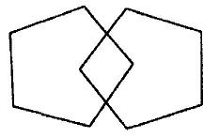
 |  |  |  | Peça à pessoa que copie o desenho ao lado

 |  |  |  | TOTAL: |  | 0
 | PONTUAÇÃO FINAL: |  | 14 | DECLÍNIO COGNITIVO | NÃO

SARCO.
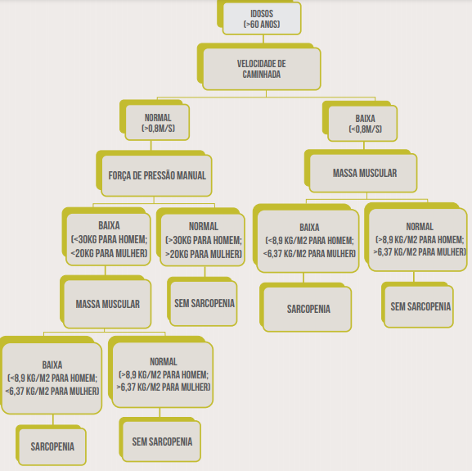
AVALIAÇÃO DE SARCOPENIA 1 |  |  |  |  |  |  | Validação
Peso (kg) | Estatura (m) | Sexo | Idade | Raça | Massa Muscular Estimada (Kg) | Massa Muscular Medida (Kg) | Homem
90 | 1.92 | Homem | 70 | Branco | 33.376 |  | Mulher
 | Índice de Massa Muscular (Kg/m²): |  |  |  | 9.05
Materiais: cone, cronômetro, dinamômetro de preensão manual, trena
 |  |  |  |  | RESULTADO | DATA
1) Velocidade (m/s) habitual de caminhada (3m) |  |  |  |  | 0.88 |  | Branco
2) Força de preensão manual |  |  |  |  | 32 |  | Pardo
3) Índice de Massa Muscular (Kg/m²) |  |  |  |  | 9.05 |  | Negro
3) Circunferência de Panturrilha |  |  |  |  |  |  | Asiático
 |  | CLASSIFICAÇÃO (HOMEM) |  |  | SEM SARCOPENIA
 |  | CLASSIFICAÇÃO (MULHER)

BAT. FUNC.
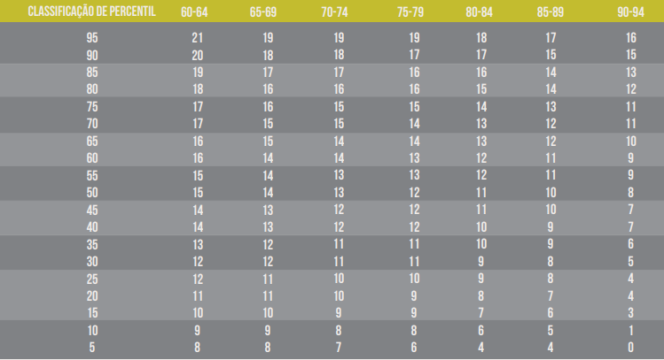
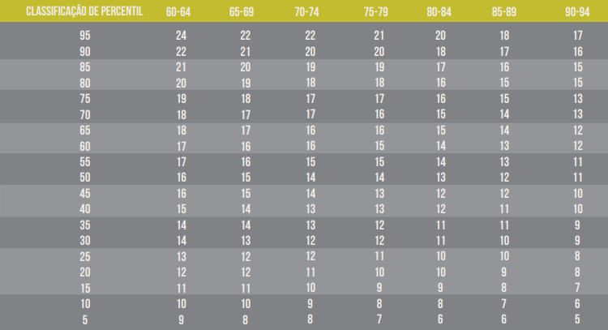
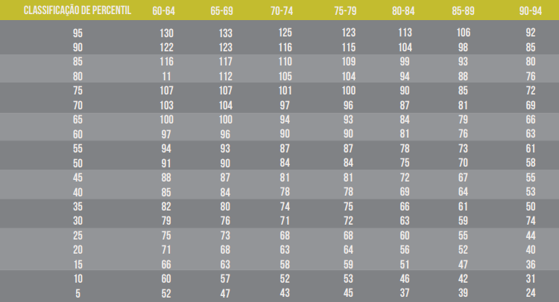
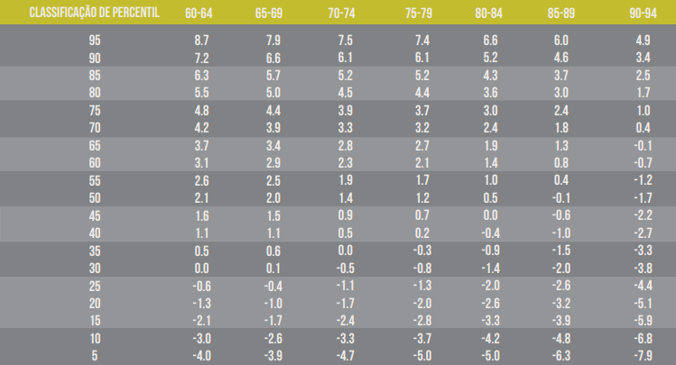
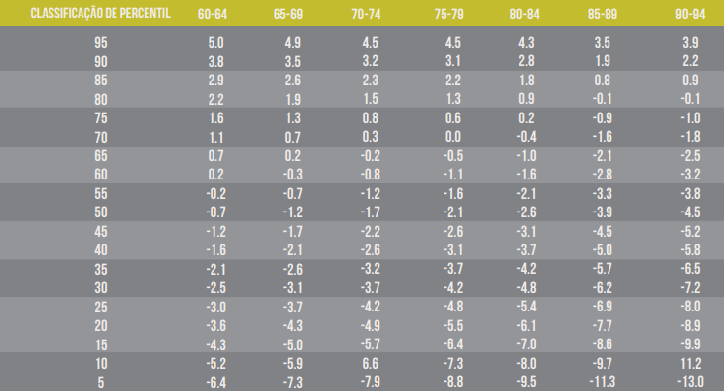
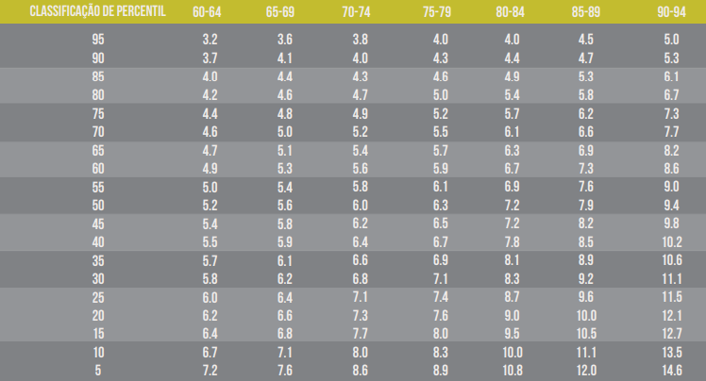
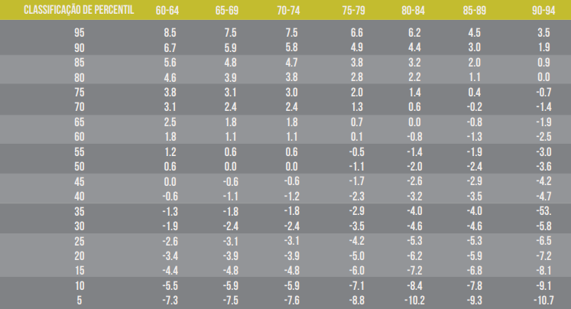
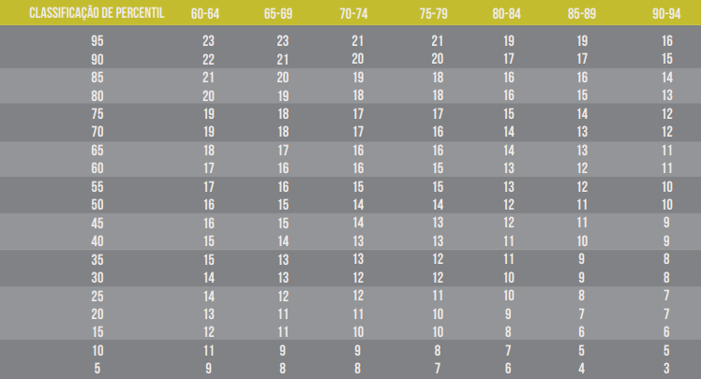
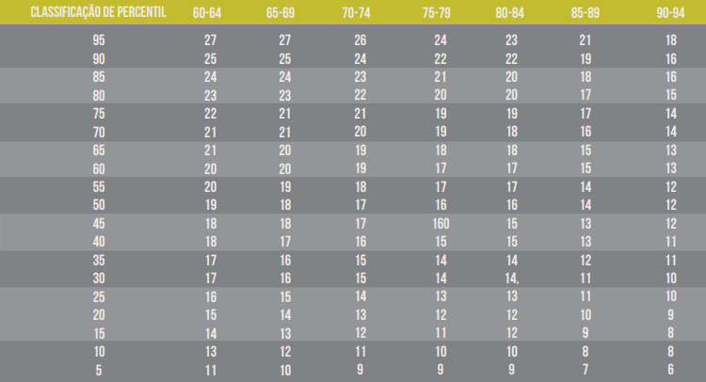
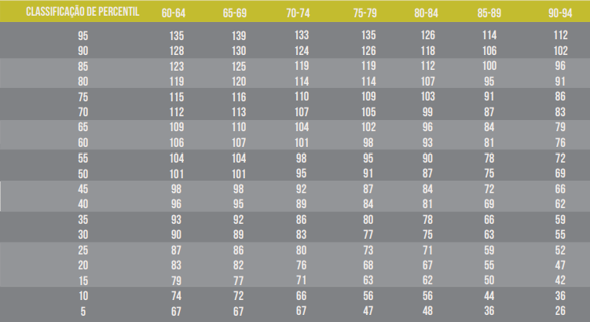
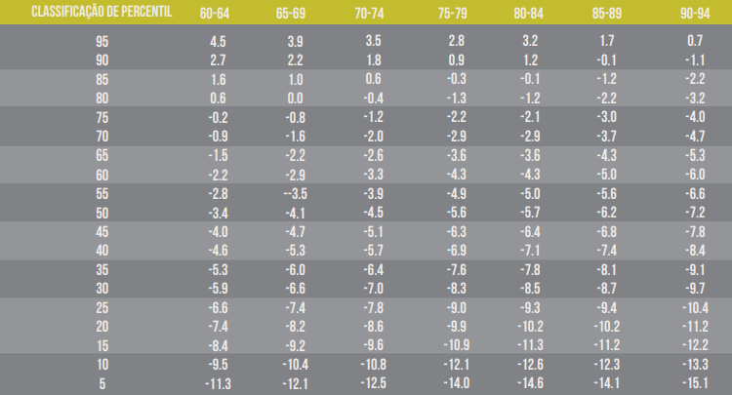
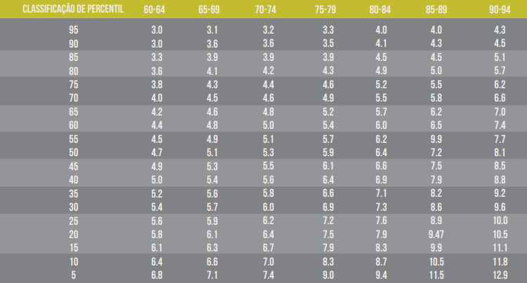
BATERIA FUNCIONAL DE RIKLI E JONES (BATERIA DE FULLERTON/SENIOR TEST) 1
Materiais: cadeira (43cm), cronômetro, fita métrica, fita adesiva, régua |  |  |  |  |  | Sentar e levantar (HOMEM) | Flexão de cotovelo (HOMEM) | Marcha estacionária de 2 minutos (HOMEM) | Sentar e alcançar os pés (HOMEM) | Alcançar as costas (HOMEM) | TUG (levantar e caminhar em 2,5 metros) (HOMEM)
Idade: | 70 | RESULTADO | PERCENTIL | CLASSIFICAÇÃO | DATA
1) Sentar e Levantar (30 segundos) |  |  | 70 | BOM
2) Flexão de cotovelos (30 segundos) |  |  | 60 | BOM
3) Marcha estacionária (2 minutos) |  |  | 50 | REGULAR
4) Sentar e alcançar os pés |  |  | 80 | ÓTIMO
5) Alcançar as costas |  |  | 90 | ÓTIMO
6) TUG (2,5 metros) |  |  | 20 | RUIM

*TUG pode ser feito em 3m

 |  |  |  |  |  | Sentar e levantar (MULHER) | Flexão de cotovelo (MULHER) | Marcha estacionária de 2 minutos (MULHER) | Sentar e alcançar os pés (MULHER) | Alcançar as costas (MULHER) | TUG (levantar e caminhar em 2,5 metros) (MULHER)

COMP. CORP.
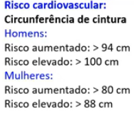
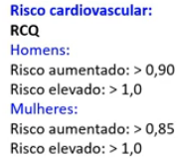
AVALIAÇÃO DA COMPOSIÇÃO CORPORAL
Sexo: | Homem
Data | idade | estatura | peso | cintura | quadril | cint:est | cint:quadril | IMC | subescapular | tricipital | bicipital | suprailíaca | soma pregas | %GC | MG(kg) | MCM(Kg) | peso min(kg) | peso max(kg) | Homem
2020-05-23 | 70.0 | 192.5 | 100.2 | 106.3 | 106.7 | 0.55 | 1.00 | 27.0 | 13 | 7 | 3 | 20 | 43.0 | 26.2 | 26.2 | 74.0 | 103 | 109 | Mulher

